PtSLEv Ej 1
Calculadora del "Tiempo de Supervivencia Libre de Evento" (tSLEv) y de la "Prolongación del Tiempo de Supervivencia Libre de Evento (PtSLEv)"

Dif Medianas de supervivencia y PtSLEv
Ejemplo 1
Supervivencia libre de enfermedad | Área Bajo la Curva (ABC) por píxeles |  |  |  | Supervivencia | meses |  |  |  | ABC por píxeles 12 meses | ABC por polígonos 12 meses
Área de referencia | 28200 |  |  |  | 100.0% | 12 |  |  |  | 28200 | 120
Intervención | 14174 |  |  |  |  | El área de referencia representa | 12.0 | meses |  | 14174 | 60
Control | 7125 |  |  |  |  |  |  |  |  | 7125 | 30
 |  |  | Área Bajo la Curva (ABC) por píxeles | Tiempo medko de Supervivencia Libre de Evento (tSLEv) |  |  | Tiempo medio que permenecen con evento
 |  | Área de referencia | 28200 | 12.0 | meses |  | 0.00 | meses
 |  | Intervención | 14174 | 6.0 | meses |  | 5.97 | meses
 |  | Control | 7125 | 3.0 | meses |  | 8.97 | meses

 |  |  |  | Diferencia | 3.0 | meses | en | 12.0 | meses
 |  |  |  |  | 91.3 | días | en | 12.0 | meses

Tabla t-1 [PtSLEv, 12m, Ej 1]: Cálculo del "Tiempo de Supervivencia Libre de Evento"(tSLEv) por las áreas bajo las curvas |  |  |  |  |  | MEDIANAS DE SUPERVIVENCIA LIBRE DE ENFERMEDAD
 | Intervención | Control |  |  |  | Intervención | Control
En un área de: | Media tSLEv, | Media tSLEv, | Dif Medias = PtSLEv, | Dif Medias = PtSLEv, |  | Mediana de SLEv | Mediana de SLEv | Prolongación de la Mediana SLEv
12 meses | meses | meses | meses | días |  | meses | meses | meses

Supervivencia libre de enfermedad | 6.0 | 3.0 | 3.0 | 91 |  | 6.0 | 3.0 | 3.0

Abreviaturas: tSLEv: tiempo de supervivencia libre de evento; PtSLEv: prolongación del tiempo de supervivencia libre de evento.
 |  |  |  |  |  | Los 3 tiempos biográficos (3tB) | meses |  |  | días
 |  |  |  |  |  | Resto de t sin éxito | 6.0 | 49.7% |  | 182
 |  |  |  |  |  | PtSLEv por la intervención | 3.0 | 25.0% |  | 91
 |  |  |  |  |  | tSLEv sin la intervención | 3.0 | 25.3% |  | 92
 |  |  |  |  |  |  | 12.00 |  |  | 365
Gráfico "Los 3 tiempos biográficos (3tB)": Prolongación del tiempo medio de supervivencia (PtS)

PtSLEv Ej 3
Calculadora del "Tiempo de Supervivencia Libre de Evento" (tSLEv) y de la "Prolongación del Tiempo de Supervivencia Libre de Evento (PtSLEv)"

Dif Medianas de supervivencia y PtSLEv
Ejemplo 3
Supervivencia libre de enfermedad | Área Bajo la Curva (ABC) por píxeles |  |  |  | Supervivencia | meses |  |  |  | ABC por píxeles 12 meses | ABC por polígonos 12 meses
Área de referencia | 28182 |  |  |  | 100.0% | 12 |  |  |  | 28182 | 120
Intervención | 11712 |  |  |  |  | El área de referencia representa | 12.0 | meses |  | 11712 | 50
Control | 2384 |  |  |  |  |  |  |  |  | 2384 | 10
 |  |  | Área Bajo la Curva (ABC) por píxeles | Tiempo medko de Supervivencia Libre de Evento (tSLEv) |  |  | Tiempo medio que permenecen con evento
 |  | Área de referencia | 28182 | 12.0 | meses |  | 0.00 | meses
 |  | Intervención | 11712 | 5.0 | meses |  | 7.01 | meses
 |  | Control | 2384 | 1.0 | meses |  | 10.98 | meses

 |  |  |  | Diferencia | 4.0 | meses | en | 12.0 | meses
 |  |  |  |  | 120.9 | días | en | 12.0 | meses

Tabla t-3 [PtSLEv, 12m, Ej 3]: Cálculo del "Tiempo de Supervivencia Libre de Evento"(tSLEv) por las áreas bajo las curvas |  |  |  |  |  | MEDIANAS DE SUPERVIVENCIA LIBRE DE ENFERMEDAD
 | Intervención | Control |  |  |  | Intervención | Control
En un área de: | Media tSLEv, | Media tSLEv, | Dif Medias = PtSLEv, | Dif Medias = PtSLEv, |  | Mediana de SLEv | Mediana de SLEv | Prolongación de la Mediana SLEv
12 meses | meses | meses | meses | días |  | meses | meses | meses

Supervivencia libre de enfermedad | 5.0 | 1.0 | 4.0 | 121 |  | 6.0 | 1.0 | 5.0

Abreviaturas: tSLEv: tiempo de supervivencia libre de evento; PtSLEv: prolongación del tiempo de supervivencia libre de evento.
 |  |  |  |  |  | Los 3 tiempos biográficos (3tB) | meses |  |  | días
 |  |  |  |  |  | Resto de t sin éxito | 7.0 | 58.4% |  | 213
 |  |  |  |  |  | PtSLEv por la intervención | 4.0 | 33.1% |  | 121
 |  |  |  |  |  | tSLEv sin la intervención | 1.0 | 8.5% |  | 31
 |  |  |  |  |  |  | 12.00 |  |  | 365
Gráfico "Los 3 tiempos biográficos (3tB)": Prolongación del tiempo medio de Supervivencia Libre de Evento (PtSLEv)

PtSLEv Ej 4
Calculadora del "Tiempo de Supervivencia Libre de Evento" (tSLEv) y de la "Prolongación del Tiempo de Supervivencia Libre de Evento (PtSLEv)"

Dif Medianas de supervivencia y PtSLEv
Ejemplo 4
Supervivencia libre de enfermedad | Área Bajo la Curva (ABC) por píxeles |  |  |  | Supervivencia | meses |  |  |  | ABC por píxeles 12 meses | ABC por polígonos 12 meses
Área de referencia | 28444 |  |  |  | 100.0% | 12 |  |  |  | 28444 | 120
Intervención | 16798 |  |  |  |  | El área de referencia representa | 12.0 | meses |  | 16798 | 72
Control | 12577 |  |  |  |  |  |  |  |  | 12577 | 54
 |  |  | Área Bajo la Curva (ABC) por píxeles | Tiempo medko de Supervivencia Libre de Evento (tSLEv) |  |  | Tiempo medio que permenecen con evento
 |  | Área de referencia | 28444 | 12.0 | meses |  | 0.00 | meses
 |  | Intervención | 16798 | 7.1 | meses |  | 4.91 | meses
 |  | Control | 12577 | 5.3 | meses |  | 6.69 | meses

 |  |  |  | Diferencia | 1.8 | meses | en | 12.0 | meses
 |  |  |  |  | 54.2 | días | en | 12.0 | meses

Tabla t-4 [PtSLEv, 12m, Ej 4]: Cálculo del "Tiempo de Supervivencia Libre de Evento"(tSLEv) por las áreas bajo las curvas |  |  |  |  |  | MEDIANAS DE SUPERVIVENCIA LIBRE DE ENFERMEDAD
 | Intervención | Control |  |  |  | Intervención | Control
En un área de: | Media tSLEv, | Media tSLEv, | Dif Medias = PtSLEv, | Dif Medias = PtSLEv, |  | Mediana de SLEv | Mediana de SLEv | Prolongación de la Mediana SLEv
12 meses | meses | meses | meses | días |  | meses | meses | meses

Supervivencia libre de enfermedad | 7.1 | 5.3 | 1.8 | 54 |  | 6.0 | 3.0 | 3.0

Abreviaturas: tSLEv: tiempo de supervivencia libre de evento; PtSLEv: prolongación del tiempo de supervivencia libre de evento.
 |  |  |  |  |  | Los 3 tiempos biográficos (3tB) | meses |  |  | días
 |  |  |  |  |  | Resto de t sin éxito | 4.9 | 40.9% |  | 150
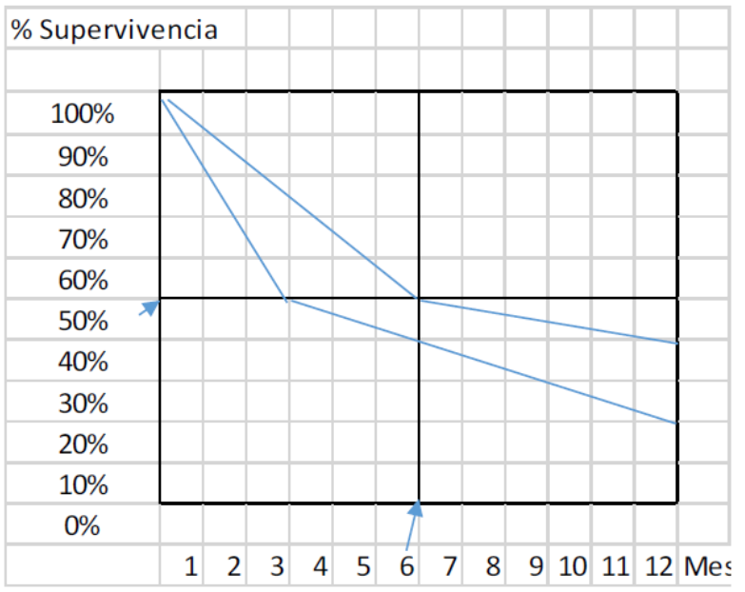
 |  |  |  |  |  | PtSLEv por la intervención | 1.8 | 14.8% |  | 54
 |  |  |  |  |  | tSLEv sin la intervención | 5.3 | 44.2% |  | 162
 |  |  |  |  |  |  | 12.00 |  |  | 365
Gráfico "Los 3 tiempos biográficos (3tB)": Prolongación del tiempo medio de Supervivencia Libre de Evento (PtSLEv)
 | Resto de t sin éxito | PtSLEv por la intervención | tSLEv sin la intervención
meses | 7.0 | 4.0 | 1.0

